Teilnehmerzahlen
Gültig | Alle
Datum und Zeit | Datum und Zeit
12/5/14 | 12/5/14
12/5/14 | 12/5/14 | Datum | 2014-12-04 | 2014-12-05 | 2014-12-06 | 2014-12-07 | 2014-12-08 | 2014-12-09 | 2014-12-10 | 2014-12-11 | 2014-12-12 | 2014-12-13 | 2014-12-14 | 2014-12-15 | 2014-12-16 | 2014-12-17 | 2014-12-18 | 2014-12-19 | 2014-12-20 | 2014-12-21
12/5/14 | 12/5/14 | Gültig Neue Teilnehmer | 0 | 129 | 24 | 6 | 32 | 12 | 6 | 1 | 2 | 2 | 0 | 1 | 0 | 0 | 1 | 0 | 0 | 0
12/5/14 | 12/5/14 | Gültige Teilnehmer | 0 | 129 | 153 | 159 | 191 | 203 | 209 | 210 | 212 | 214 | 214 | 215 | 215 | 215 | 216 | 216 | 216 | 216
12/5/14 | 12/5/14 | Alle Neue Teilnehmer | 0 | 140 | 26 | 6 | 32 | 13 | 7 | 1 | 2 | 2 | 0 | 1 | 0 | 0 | 1 | 0 | 0 | 0
12/5/14 | 12/5/14 | Alle Teilnehmer | 0 | 140 | 166 | 172 | 204 | 217 | 224 | 225 | 227 | 229 | 229 | 230 | 230 | 230 | 231 | 231 | 231 | 231
12/5/14 | 12/5/14 | Ungültige Neue Teilnehmer | 0 | 11 | 2 | 0 | 0 | 1 | 1 | 0 | 0 | 0 | 0 | 0 | 0 | 0 | 0 | 0 | 0 | 0
12/5/14 | 12/5/14 | Üngütige Teilnehmer | 0 | 11 | 13 | 13 | 13 | 14 | 15 | 15 | 15 | 15 | 15 | 15 | 15 | 15 | 15 | 15 | 15 | 15
12/5/14 | 12/5/14
12/5/14 | 12/5/14
12/5/14 | 12/5/14
12/5/14 | 12/5/14
12/5/14 | 12/5/14
12/5/14 | 12/5/14
12/5/14 | 12/5/14
12/5/14 | 12/5/14
12/5/14 | 12/5/14
12/5/14 | 12/5/14
12/5/14 | 12/5/14
12/5/14 | 12/5/14
12/5/14 | 12/5/14
12/5/14 | 12/5/14
12/5/14 | 12/5/14
12/5/14 | 12/5/14
12/5/14 | 12/5/14
12/5/14 | 12/5/14
12/5/14 | 12/5/14
12/5/14 | 12/5/14
12/5/14 | 12/5/14
12/5/14 | 12/5/14
12/5/14 | 12/5/14
12/5/14 | 12/5/14
12/5/14 | 12/5/14
12/5/14 | 12/5/14
12/5/14 | 12/5/14
12/5/14 | 12/5/14
12/5/14 | 12/5/14
12/5/14 | 12/5/14
12/5/14 | 12/5/14
12/5/14 | 12/5/14
12/5/14 | 12/5/14
12/5/14 | 12/5/14
12/5/14 | 12/5/14
12/5/14 | 12/5/14
12/5/14 | 12/5/14
12/5/14 | 12/5/14
12/5/14 | 12/5/14
12/5/14 | 12/5/14
12/5/14 | 12/5/14
12/5/14 | 12/5/14
12/5/14 | 12/5/14
12/5/14 | 12/5/14
12/5/14 | 12/5/14
12/5/14 | 12/5/14
12/5/14 | 12/5/14
12/5/14 | 12/5/14
12/5/14 | 12/5/14
12/5/14 | 12/5/14
12/5/14 | 12/5/14
12/5/14 | 12/5/14
12/5/14 | 12/5/14
12/5/14 | 12/5/14
12/5/14 | 12/5/14
12/5/14 | 12/5/14
12/5/14 | 12/5/14
12/5/14 | 12/5/14
12/5/14 | 12/5/14
12/5/14 | 12/5/14
12/5/14 | 12/5/14
12/5/14 | 12/5/14
12/5/14 | 12/5/14
12/5/14 | 12/5/14
12/5/14 | 12/5/14
12/5/14 | 12/5/14
12/5/14 | 12/5/14
12/5/14 | 12/5/14
12/5/14 | 12/5/14
12/5/14 | 12/5/14
12/5/14 | 12/5/14
12/5/14 | 12/5/14
12/5/14 | 12/5/14
12/5/14 | 12/5/14
12/5/14 | 12/5/14
12/5/14 | 12/5/14
12/5/14 | 12/5/14
12/5/14 | 12/5/14
12/5/14 | 12/5/14
12/5/14 | 12/5/14
12/5/14 | 12/5/14
12/5/14 | 12/5/14
12/5/14 | 12/5/14
12/5/14 | 12/5/14
12/5/14 | 12/5/14
12/5/14 | 12/5/14
12/5/14 | 12/5/14
12/5/14 | 12/5/14
12/5/14 | 12/5/14
12/5/14 | 12/5/14
12/5/14 | 12/5/14
12/5/14 | 12/5/14
12/5/14 | 12/5/14
12/5/14 | 12/5/14
12/5/14 | 12/5/14
12/5/14 | 12/5/14
12/5/14 | 12/5/14
12/5/14 | 12/5/14
12/5/14 | 12/5/14
12/5/14 | 12/5/14
12/5/14 | 12/5/14
12/5/14 | 12/5/14
12/5/14 | 12/5/14
12/5/14 | 12/5/14
12/5/14 | 12/5/14
12/5/14 | 12/5/14
12/5/14 | 12/5/14
12/5/14 | 12/5/14
12/5/14 | 12/5/14
12/5/14 | 12/5/14
12/5/14 | 12/5/14
12/5/14 | 12/5/14
12/5/14 | 12/5/14
12/5/14 | 12/5/14
12/5/14 | 12/5/14
12/5/14 | 12/5/14
12/5/14 | 12/5/14
12/5/14 | 12/5/14
12/5/14 | 12/5/14
12/5/14 | 12/5/14
12/5/14 | 12/5/14
12/6/14 | 12/5/14
12/6/14 | 12/5/14
12/6/14 | 12/5/14
12/6/14 | 12/5/14
12/6/14 | 12/5/14
12/6/14 | 12/5/14
12/6/14 | 12/5/14
12/6/14 | 12/5/14
12/6/14 | 12/5/14
12/6/14 | 12/5/14
12/6/14 | 12/5/14
12/6/14 | 12/6/14
12/6/14 | 12/6/14
12/6/14 | 12/6/14
12/6/14 | 12/6/14
12/6/14 | 12/6/14
12/6/14 | 12/6/14
12/6/14 | 12/6/14
12/6/14 | 12/6/14
12/6/14 | 12/6/14
12/6/14 | 12/6/14
12/6/14 | 12/6/14
12/6/14 | 12/6/14
12/6/14 | 12/6/14
12/7/14 | 12/6/14
12/7/14 | 12/6/14
12/7/14 | 12/6/14
12/7/14 | 12/6/14
12/7/14 | 12/6/14
12/7/14 | 12/6/14
12/8/14 | 12/6/14
12/8/14 | 12/6/14
12/8/14 | 12/6/14
12/8/14 | 12/6/14
12/8/14 | 12/6/14
12/8/14 | 12/6/14
12/8/14 | 12/6/14
12/8/14 | 12/7/14
12/8/14 | 12/7/14
12/8/14 | 12/7/14
12/8/14 | 12/7/14
12/8/14 | 12/7/14
12/8/14 | 12/7/14
12/8/14 | 12/8/14
12/8/14 | 12/8/14
12/8/14 | 12/8/14
12/8/14 | 12/8/14
12/8/14 | 12/8/14
12/8/14 | 12/8/14
12/8/14 | 12/8/14
12/8/14 | 12/8/14
12/8/14 | 12/8/14
12/8/14 | 12/8/14
12/8/14 | 12/8/14
12/8/14 | 12/8/14
12/8/14 | 12/8/14
12/8/14 | 12/8/14
12/8/14 | 12/8/14
12/8/14 | 12/8/14
12/8/14 | 12/8/14
12/8/14 | 12/8/14
12/8/14 | 12/8/14
12/9/14 | 12/8/14
12/9/14 | 12/8/14
12/9/14 | 12/8/14
12/9/14 | 12/8/14
12/9/14 | 12/8/14
12/9/14 | 12/8/14
12/9/14 | 12/8/14
12/9/14 | 12/8/14
12/9/14 | 12/8/14
12/9/14 | 12/8/14
12/9/14 | 12/8/14
12/9/14 | 12/8/14
12/10/14 | 12/8/14
12/10/14 | 12/9/14
12/10/14 | 12/9/14
12/10/14 | 12/9/14
12/10/14 | 12/9/14
12/10/14 | 12/9/14
12/11/14 | 12/9/14
12/12/14 | 12/9/14
12/12/14 | 12/9/14
12/13/14 | 12/9/14
12/13/14 | 12/9/14
12/15/14 | 12/9/14
12/18/14 | 12/9/14
 | 12/9/14
 | 12/10/14
 | 12/10/14
 | 12/10/14
 | 12/10/14
 | 12/10/14
 | 12/10/14
 | 12/10/14
 | 12/11/14
 | 12/12/14
 | 12/12/14
 | 12/13/14
 | 12/13/14
 | 12/15/14
 | 12/18/14

Q1
 | Gar nicht | 1-2 im Monat | 1 mal die Woche | 3 mal die Woche | Mehr als 3 mal die Woche | Gesamt
N | 24 | 115 | 61 | 12 | 4 | 216
% | 11.1% | 53.2% | 28.2% | 5.6% | 1.9% | 100.0%

N (gültig) | 216

Q2
 | Montag | Dienstag | Mittwoch | Donnerstag | Freitag | Samstag | Sonntag | Gesamt
N | 30 | 29 | 49 | 56 | 173 | 165 | 22 | 524
% | 5.7% | 5.5% | 9.4% | 10.7% | 33.0% | 31.5% | 4.2% | 100.0%
% der Fälle | 15.6% | 15.1% | 25.5% | 29.2% | 90.1% | 85.9% | 11.5%

N (gültig) | 192

Q3
 | Mitte | Nord | Süd | Ost | West | Sonstige | Gesamt
N | 187 | 18 | 28 | 18 | 39 | 10 | 300
% | 62.3% | 6.0% | 9.3% | 6.0% | 13.0% | 3.3% | 1
% der Fälle | 97.4% | 9.4% | 14.6% | 9.4% | 20.3% | 5.2%

N (gültig) | 192

Q4
 | 1 | 2-4 | 5-7 | 7< | Gesamt
N | 0 | 109 | 74 | 9 | 192
% | 0.0% | 56.8% | 38.5% | 4.7% | 1
% der Fälle | 0.0% | 56.8% | 38.5% | 4.7%

N (gültig) | 192

Q5
 | Eine halbe Stunde | Eine Stunde | Eineinhalb Stunden | Zwei Stunden | Mehr als zwei Stunden | Gesamt
N | 0 | 11 | 58 | 46 | 77 | 192
% | 0.0% | 5.7% | 30.2% | 24.0% | 40.1% | 100.0%
% der Fälle | 0.0% | 5.7% | 30.2% | 24.0% | 40.1%

N (gültig) | 192

Q6
 | Einen schönen Schwaben Abend | Günstige Cocktails | Schlechten Alkohol/Billige Ware | Neue Locations entdecken | Einen Kater | Trinken ohne Ende | Sonstiges | Gesamt
N | 27 | 166 | 21 | 40 | 18 | 28 | 7 | 307
% | 8.8% | 54.1% | 6.8% | 13.0% | 5.9% | 9.1% | 2.3% | 1
% der Fälle | 14.1% | 86.5% | 10.9% | 20.8% | 9.4% | 14.6% | 3.6%

N (gültig) | 192

Q7
 | Ja | Nein | Gesamt
N | 169 | 23 | 192
% | 88.0% | 12.0% | 100.0%
% der Fälle | 88.0% | 12.0% | 100.0%

N (gültig) | 192

Q8
 | 0.0 | 0.5 | 1.0 | 1.5 | 2.0 | 2.5 | 3.0 | 3.5 | 4.0 | 4.5 | 5.0 | 5.5 | 6.0 | 6.5 | 7.0 | 7.5 | 8.0 | 8.5 | 9.0 | 9.5 | 10.0 | Gesamt
N | 6 | 2 | 6 | 9 | 5 | 12 | 11 | 4 | 4 | 4 | 14 | 5 | 16 | 19 | 26 | 16 | 9 | 10 | 5 | 6 | 3 | 192
% | 3.1% | 1.0% | 3.1% | 4.7% | 2.6% | 6.3% | 5.7% | 2.1% | 2.1% | 2.1% | 7.3% | 2.6% | 8.3% | 9.9% | 13.5% | 8.3% | 4.7% | 5.2% | 2.6% | 3.1% | 1.6% | 1
% der Fälle | 3.1% | 1.0% | 3.1% | 4.7% | 2.6% | 6.3% | 5.7% | 2.1% | 2.1% | 2.1% | 7.3% | 2.6% | 8.3% | 9.9% | 13.5% | 8.3% | 4.7% | 5.2% | 2.6% | 3.1% | 1.6%

N (gültig) | 192

Q9
 | Ja | Nein | Gesamt
N | 30 | 162 | 192
% | 15.6% | 84.4% | 100.0%
% der Fälle | 15.6% | 84.4% | 100.0%

N (gültig) | 192

Q11
 | Fuß | Fahrrad | Öffentliche Verkehrsmittel | Auto | Gesamt
N | 165 | 7 | 131 | 7 | 310
% | 53.2% | 2.3% | 42.3% | 2.3% | 1
% der Fälle | 85.9% | 3.6% | 68.2% | 3.6%

N (gültig) | 192

Q12
 | 1-5 Minuten | 6-10 Minuten | 11-15 Minuten | >16 | Gesamt
N | 8 | 101 | 74 | 9 | 192
% | 4.2% | 52.6% | 38.5% | 4.7% | 1
% der Fälle | 4.2% | 52.6% | 38.5% | 4.7%

N (gültig) | 192

Q13
 | Ja | Nein | Ab und Zu | Gesamt
N | 50 | 21 | 121 | 192
% | 26.0% | 10.9% | 63.0% | 1
% der Fälle | 26.0% | 10.9% | 63.0%

N (gültig) | 192

Q14
 | Ja | Nein | Gesamt
N | 153 | 39 | 192
% | 79.7% | 20.3% | 100.0%
% der Fälle | 79.7% | 20.3% | 100.0%

N (gültig) | 192

Q16
 | Ja | Nein | Gesamt
N | 61 | 131 | 192
% | 31.8% | 68.2% | 100.0%
% der Fälle | 31.8% | 68.2% | 100.0%

N (gültig) | 192

Q18
 | Banner | Bewertungsportale | Flyer | Persönliche Empfehlungen | Social Media | Website der Location | Sonstiges | Gesamt
N | 32 | 20 | 57 | 165 | 97 | 95 | 10 | 476
% | 6.7% | 4.2% | 12.0% | 34.7% | 20.4% | 20.0% | 2.1% | 1
% der Fälle | 16.7% | 10.4% | 29.7% | 85.9% | 50.5% | 49.5% | 5.2%

N (gültig) | 192

Q19
 | Adresse | Art | Happy Hour Zeiten | Kundenbewertungen | Musik | Öffnungszeiten | Preisindex | Speise/-Getränkekarte | Sonstiges | Gesamt
N | 102 | 159 | 116 | 53 | 112 | 90 | 112 | 94 | 4 | 842
% | 12.1% | 18.9% | 13.8% | 6.3% | 13.3% | 10.7% | 13.3% | 11.2% | 0.5% | 1
% der Fälle | 53.1% | 82.8% | 60.4% | 27.6% | 58.3% | 46.9% | 58.3% | 49.0% | 2.1%

N (gültig) | 192

Q20
 | Bewertungsportalen | Empfehlungen von Familie und Freunden | Klassischer Werbung | Social Media Werbung | Sonstiges | Gesamt
Mittelwert | 3.68 | 5.52 | 2.89 | 3.09
N | 190 | 192 | 190 | 192 |  | 764

N (gültig) | 192

Q22
 | Männlich | Weiblich | Gesamt
N | 104 | 88 | 192
% | 54.2% | 45.8% | 100.0%
% der Fälle | 54.2% | 45.8% | 100.0%

N (gültig) | 192

Q23
 | Jünger als 18 | 18-25 | 26-30 | Älter als 30 | Gesamt
N | 1 | 171 | 17 | 3 | 192
% | 0.5% | 89.1% | 8.9% | 1.6% | 1
% der Fälle | 0.5% | 89.1% | 8.9% | 1.6%

N (gültig) | 192

Q24
 | Schüler | Student | Berufstätig | Sonstiges | Gesamt
N | 0 | 154 | 31 | 7 | 192
% | 0.0% | 80.2% | 16.1% | 3.6% | 1
% der Fälle | 0.0% | 80.2% | 16.1% | 3.6%

N (gültig) | 192

Q25
 | Stuttgart - Mitte | Stuttgart - Nord | Stuttgart - Ost | Stuttgart - Süd | Stuttgart - West | Sonstige | Gesamt
N | 23 | 14 | 23 | 19 | 27 | 86 | 192
% | 12.0% | 7.3% | 12.0% | 9.9% | 14.1% | 44.8% | 1
% der Fälle | 12.0% | 7.3% | 12.0% | 9.9% | 14.1% | 44.8%

N (gültig) | 192

Q16--Q9
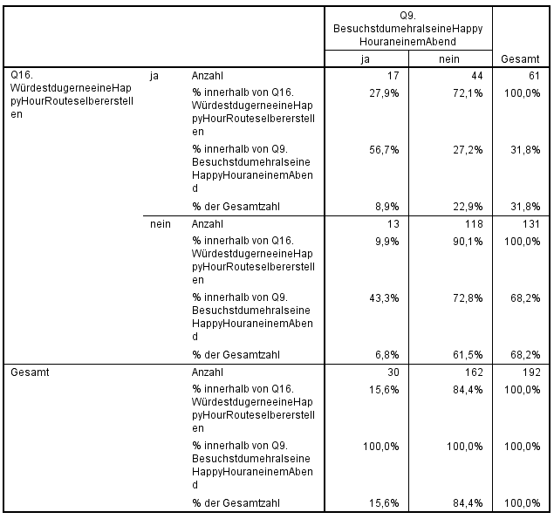
 |  | Q9 |  |  |  | Gesamt
 |  | ja |  | nein |  | N | %
Q16 | ja | 17 | 28% | 44 | 72% | 61 | 100%
 |  | 57% | 9% | 27% | 23%
 | nein | 13 | 10% | 118 | 90% | 131 | 100%
 |  | 43% | 7% | 73% | 61%
Gesamt | N | 30 |  | 162 |  | 192
 | % | 100% |  | 100% |  |  | 100%

 |  | Q9
 |  | ja | nein | N
Q16 | ja | 17 | 44 | 61
 | nein | 13 | 118 | 131
 | N | 30 | 162 | 192

 |  | Q9
 |  | Ja | Nein
Q16 | Ja | 56.7% | 27.2%
 | Nein | 43.3% | 72.8%
 | % | 100% | 100%

Q14--Q9
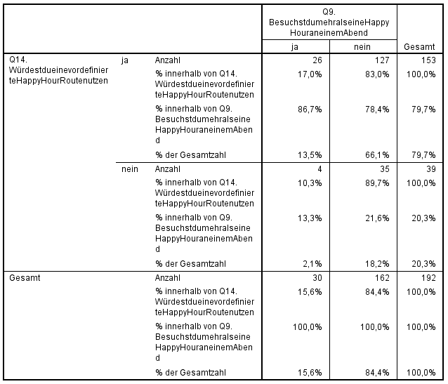
 |  | Q9 |  |  |  | Gesamt
 |  | ja |  | nein |  | N | %
Q14 | ja | 26 | 43% | 127 | 208% | 61 | 100%
 |  | 87% | 14% | 78% | 66%
 | nein | 4 | 3% | 35 | 27% | 131 | 100%
 |  | 13% | 2% | 22% | 18%
Gesamt | N | 30 |  | 162 |  | 192
 | % | 100% |  | 100% |  |  | 100%

 |  | Q9
 |  | ja | nein | N
Q14 | ja | 26 | 127 | 153
 | nein | 4 | 35 | 39
 | N | 30 | 162 | 192

 |  | Q9
 |  | Ja | Nein
Q14 | Ja | 86.7% | 78.4%
 | Nein | 13.3% | 21.6%
 | % | 100% | 100%

Q18e--Q4
 |  | Q4 |  |  |  |  |  |  |  | Gesamt
 |  | 1 |  | 2-4 |  | 5-7 |  | >7 |  | N | %
Q18e | Social Media | 0 | 0% | 50 | 51.55% | 43 | 44.33% | 4 | 4.12% | 97 | 100%

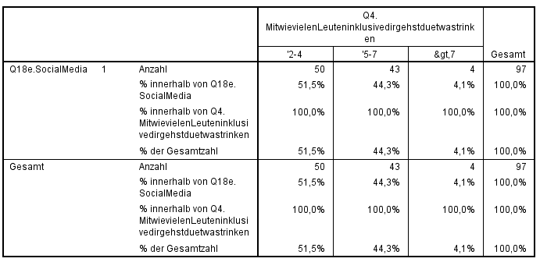
Gesamt | N | 0 |  | 50 |  | 43 |  | 4 |  | 97
 | % | 100% |  | 100% |  | 100% |  | 100% |  |  | 100%

 |  |  | 1 | 2-4 | 5-7 | 7<
 |  | N | 0 | 50 | 43 | 4
 | Social Media | % | 0% | 51.55% | 44.33% | 4.12%
 | Gesamt | % | 0.00% | 56.77% | 38.54% | 4.69%

Q18e--Q7
 |  | Q7 |  |  |  | Gesamt
 |  | ja |  | nein |  | N | %
Q18e | Social Media | 84 | 86.60% | 13 | 13.40% | 97 | 100%

Gesamt | N | 84 |  | 13 |  | 97
 | % | 100% |  | 100% |  |  | 100%

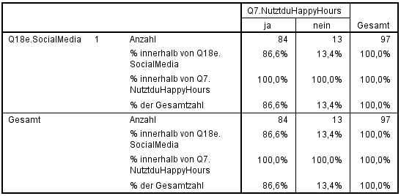
 |  |  | ja | nein
 |  | N | 84 | 13
 | Social Media | % | 86.60% | 13.40%
 | Gesamt | % | 88.00% | 12.00%

Q18e--Q9
 |  | Q9 |  |  |  | Gesamt
 |  | ja |  | nein |  | N | %
Q18e | Social Media | 19 | 19.59% | 78 | 80.41% | 97 | 100%
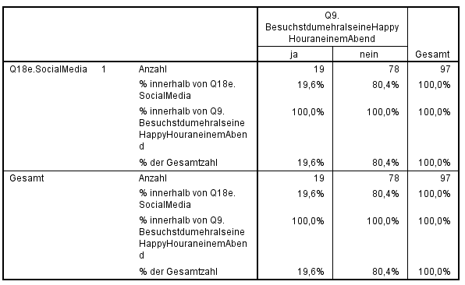
Gesamt | N | 19 |  | 78 |  | 97
 | % | 100% |  | 100% |  |  | 100%

 |  |  | ja | nein
 |  | N | 84 | 13
 | Social Media | % | 19.59% | 80.41%
 | Gesamt | % | 15.60% | 84.40%
 |  |  |  |  | 3.99%

Q18e--Q13
 |  |  |  | Q13 |  |  |  | Gesamt
 |  | ab und zu |  | ja |  | nein |  | N | %
Q18e | Social Media | 64 | 65.98% | 26 | 26.80% | 7 | 7.22% | 97 | 100%
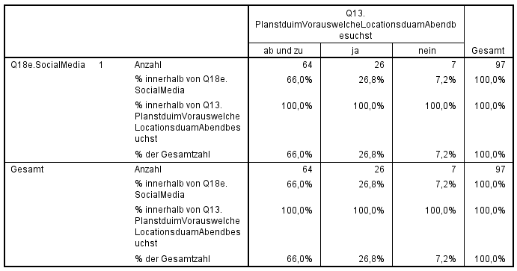
Gesamt | N | 64 |  | 26 |  | 7 |  | 97
 | % | 100% |  | 100% |  | 100% |  |  | 100%

 |  |  | ab und zu | ja | nein
 |  | N |  | 84 | 13
 | Social Media | % | 65.98% | 26.80% | 7.22%
 | Gesamt | % | 63% | 26.00% | 10.90%

Q18e--Q14
 |  | Q14 |  |  |  | Gesamt
 |  | ja |  | nein |  | N | %
Q18e | Social Media | 86 | 88.66% | 11 | 11.34% | 97 | 100%

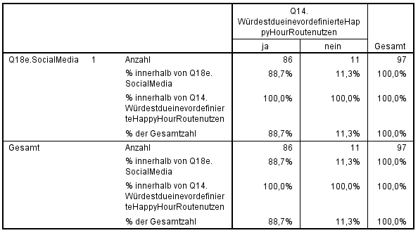
Gesamt | N | 86 |  | 11 |  | 97
 | % | 100% |  | 100% |  |  | 100%

 |  |  | ja | nein
 |  | N | 84 | 13
 | Social Media | % | 88.66% | 11.34%
 | Gesamt | % | 79.70% | 20.30%
 |  |  |  |  | 8.96%

Q18e--Q16
 |  | Q16 |  |  |  | Gesamt
 |  | ja |  | nein |  | N | %
Q18e | Social Media | 34 | 35.05% | 63 | 64.95% | 97 | 100%

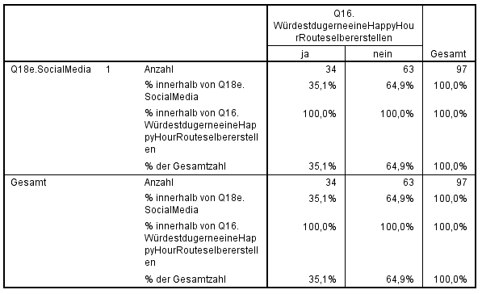
Gesamt | N | 34 |  | 63 |  | 97
 | % | 100% |  | 100% |  |  | 100%

 |  |  | ja | nein
 |  | N | 84 | 13
 | Social Media | % | 35.05% | 64.95%
 | Gesamt | % | 31.80% | 68.20%

